外部設計書
外部設計書 |  |  |  |  |  | 画面名 |  | お気に入りユーザー一覧 |  |  |  | 作成者 | 樫森亮太 |  |  | 更新者 | 田中、真浦、小嶋
 |  |  |  |  |  | システム名 |  |  |  |  |  | 作成日 | 2022-06-09 |  |  | 更新日
 |  |  |  |  |  | 備考

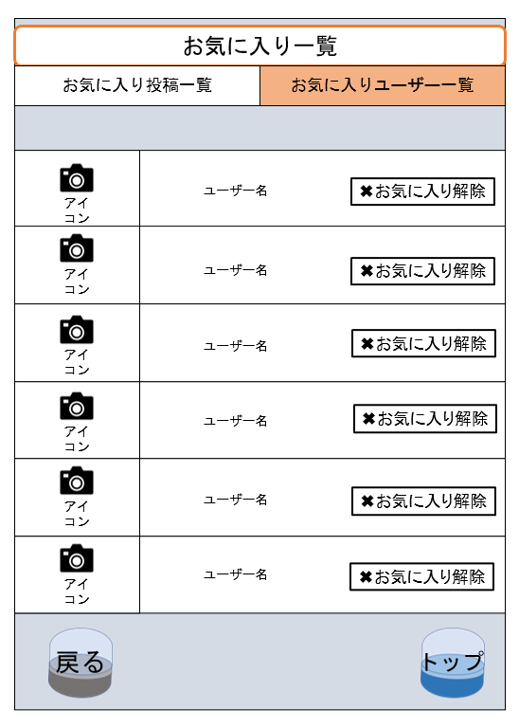
 | 画面設計

1

6
2
5
 |  |  |  |  |  |  |  |  |  |  |  |  |  |  |  | ※⑤は消去などの表現もあり
 |  |  |  |  |  |  |  |  |  |  |  |  |  |  |  | ⊖ | ⊕

3
4

 | 機能設計

 |  |  | ページロード時に以下の処理を行う
 |  |  | favorite_reviewerテーブル(F)からuser_idで絞り込み該当するreviewer_idを取得
 |  |  | userテーブル(U)からreviewer_id(user_id)で該当するレコードのicon,user_nameを読み込む

 |  |  | 1.お気に入りの投稿一覧ページに遷移する
 |  |  | 2.クリックすることでそのユーザーのプロフィールに遷移する
 |  |  | 3.マイページに戻る |  | ※マイページへ遷移
 |  |  | 4.トップメニューに戻る
 |  |  | 5.対象のお気に入りユーザを解除（削除）する。同時にページを更新する。
 |  |  | フォローを解除したらデータベースからも消える 表からも消える？
 |  |  | 6.アイコン画像を表示する, アイコン画像がない場合にはデフォルトの画像を表示する

 | 項目定義書

 | No | 物理名 |  | 論理名 |  |  | 画面型 |  | データ型 | min | max | DBテーブル |  | DBカラム | 備考
 | 1 | favorite_reviewer_list |  | お気に入りユーザ一覧 |  |  | Link
 | 2 | reviewer_profile |  | お気に入りユーザ |  |  | Link |  |  |  |  | favorite_reviewer |  | reviewer_id
 | 3 | back |  | 戻る |  |  | Link
 | 4 | top |  | トップ |  |  | Link
 | 5 | follow_state |  | フォロー状態 |  |  | checkbutton |  |  |  |  | favorite_reviewer |  | reviewer_id
 | 6 | icon |  | アイコン |  |  | image |  |  |  |  | user |  | user_image

